Bulletin dinscription Eau-Vive
 |  | Championnat Yaouank Eau-Vive organisé par le club de LOCHRIST Samedi 6 AVRIL à CLEGUER et Dimanche 7 AVRIL à LOCHRIST |  |  |  |  |  | 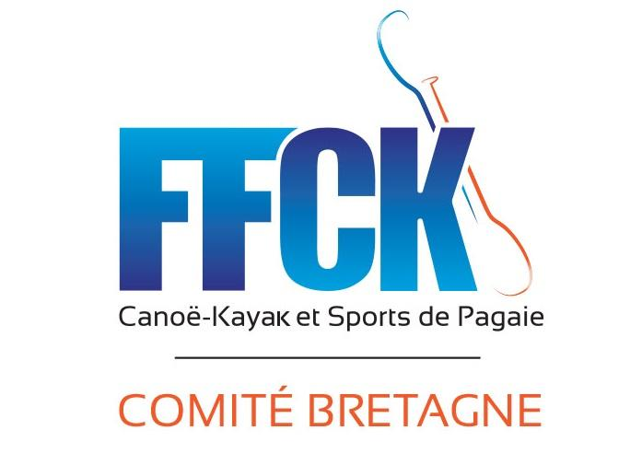

Nom du club
N° FFCK :
ORGANISATION
Responsables | R1 Yaouank club présent le jour des courses | Nom :
 |  | Tél :
 |  | Adresse mail :
Aide à l’organisation | parents ou éducateurs qui pourront donner un coup de main sur l’organisation ex : aide débarquement | Prénom/ nom
 |  | Prénom/ nom
 |  | Prénom/ nom
Matériel en commun | Matos spécifique qu’on peut mutualiser : exemple descente, kayak Cross etc. | Nombre : Kayak Cross
 |  | Nombre : Descente

INSCRIPTIONS
A renvoyer par mail avant le 25 MARS uniquement par mail et à cette adresse : canoe.kayak.lochrist@gmail.com
Merci de ne pas laisser de ligne vide entre les inscriptions. Si vous envoyez une liste modificative,
 | N° Licence FFCK | Nom compétiteur | Prénom compétiteur | Catégorie | Année de naissance | Embarcation(s) |  | Catégorie Loisir = débutant pagaie blanche/jaune embarcation libre et niveau de parcours adapté. Catégorie Compétition = confirmé pagaie jaune vers verte. kayak/canoë de slalom et descente avec parcours exigent.
 |  |  |  |  |  | Kayak | Canoe
Exemple 1 | 999000 | Dupont | Yves | Benjamin | 2010 | OUI | NON | COMPETITION
Exemple 2 | 666000 | Durand | Jean | Minime | 2008 | OUI | OUI | LOISIR
1
2
3
4
5
6
7
8
9
10
11
12
13
14
15
16
17
18
19
20

Transmettre vos inscriptions à canoe.kayak.lochrist@gmail.com : au plus tard pour le 25 mars

